Instruktion
 |  |  |  | Mallversion: 2023-11-01
Instruktion löneberäkningsmall

Redigera celler

Skriv in data/värden i vita celler

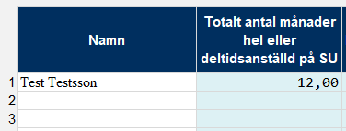
 |  |  |  | Mallen har tillskapats på
 |  |  |  | Avdelningen för forsknings-
 |  |  |  | och samverkansstöd /DB2023

Beräkningar görs automatiskt i de blå cellerna

Definiera namn på personer

Namn på personer i projektet definieras under "Namn" i fliken "Löneberäkning".
Dessa namn finns sedan i tabellen för timmar i fliken "Timmar" och
de finns också i rullgardinsmenyn under namn vid beräkning av dagsekvivalenter

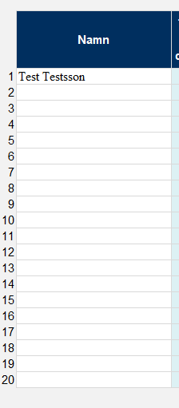
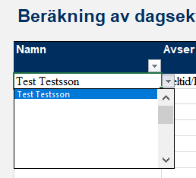

Här definieras namnen =>

 |  |  | Vid beräkning av dagsekvivaleter finns namnen i rullgardinsmenyn.
 |  |  | Det är viktigt att namnen alltid skrive på samma sätt så att
 |  |  | mallen kan hitta all data som tillhör en viss person.

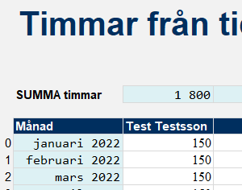

 |  |  | I rubriken i fliken "Timmar" återfinns också alla personer med en
 |  |  | egen kolumn för timmar jobbade i projektet.

Steg 1 - Ange data för projektet och personer

I fliken "Löneberäkning" anger du datum för rapporteringsperioden mm |  |  | I listan med 20 celler anger du personernas namn som ska löneberäknas.

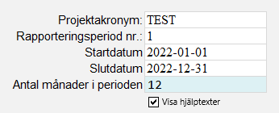

Det är viktigt att ange rapporteringsperiodens omfattning
för att beräkningarna ska bli rätt.

Om du behöver mer hjälp med att fylla i mallen så klicka för att
"Visa hjälptexter" så visas ytterligare hjälp.

Steg 2 - Beräkna dagsekvivaleter (MDD - maximum declarable days)

I fliken "löneberäkning" så beräknas dagsekvivalenterna för varje person i projektet. Ange personen namn under "namn" (rullgardinsmeny) för varje rad som rör personen.
Ange period som personen varit anställd under redovisningsperioden genom att fylla i "Fr.o.m" samt "T.o.m." och ange att beräkningsraden avser "Heltid/Deltid".
Om personen anställdes under redovisningsperioden så anger du första anställningsdag. Om personen jobbade resten av redovisningsperioden så ange periodens
sista dag som "T.o.m.". Ange inte datum utanför redovisningsperioden. Om personen var anställd när redovisningsperioden började, så ange redovisningsperiodens
första dag i "Fr.o.m". Det ska inte gå att lägga in datum som ligger untanför rapporteringsperioden, men det är alltid upp till den enskilde användaren att kontrollera att det är rätt.

Ange anställningsgrad på SU.
Om anställningsraden varierat under redovisningsperioden använd en rad per sammanhållen period med en viss anställningsgrad.

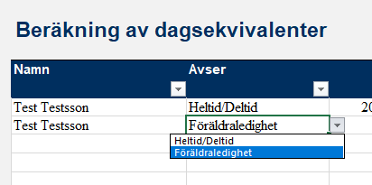

 |  | Det finns en rullgardinsmeny för att välja mellan "Heltid/Deltid" samt "Föräldraledighet"

Föräldraledighet

Dagar som personen varit föräldraledig (ej VAB) ska anges för att minska antalet produktiva dagar (pro-rata av maximum declarable days).
Ange perioden ("Fr.o.m." och "T.o.m.") samt att det avser föräldraledighet och graden av föräldraledighet.

OBS!
Om det är så att en person varit deltidsanställd och deltidsföräldraledig under en och samma period behöver beräkningar ske manuellt.
Kontakta projektekonomerna vid Avdelningen för forsknings- och samverkansstöd på förvaltningen för hjälp.

Steg 3 - Lägg in timmar från tidrapporteringen

I fliken "Timmar" anger du de rapporterade timmarna från tidrapporterna under respektive månad.

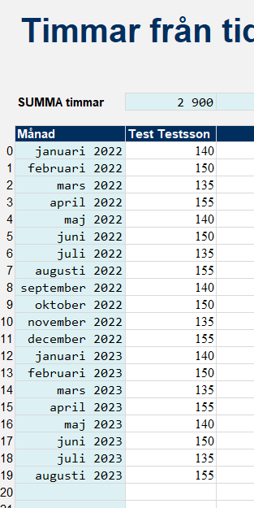

Steg 4 - Lägg in uppgifter om lön

I fliken "Löneberäkning" anger du hur stor lönekostnaden har varit för respektive person under rapporteringsperioden. Hela lönen på SU ska anges.
Här inkluderar du alla godkända lönekostnader (ex. inkl. LKP, föräldraledighet, sjuklön, Kåpan, friskvård etc). Om du är osäker på vad som ingår så
konsultera lathunden.

 | TAK! |  |  |  | TAK!

Mallen beräknar
 |  |  |  | Om det är gröna celler betyder det att SU har rapporterat
Mallen räknar ut värdet i de blå cellerna automatiskt |  |  |  | FLER dagar/timmar än de som är maximalt tillåtet.
Dagskostnaden är lönen delat på antal dagar. |  |  |  | Mallen anger att vi rapporterar upp till taket för antal dagar. |  | Mallen anger vilket belopp vi kan rapportera för respektive person

Timmarna från tidrapporten förs in automatiskt och |  |  |  | Om det är röda celler betyder det att vi inte rapporterat tillräckligt
omvandlas till motsvarande dagar (delas med 8). |  |  |  | många dagar/timmar för att kunna rapportera maximal lönekostnad.

 |  |  |  | Vi får bara rapportera det som är LÄGST av taket och
 |  |  |  | våra faktiska dagar/timmar i projektet.

Varningar
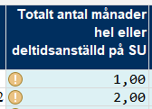

Om det anges ett utropstecken så beror det på att
det angivits färre månader för den anställde än rapporteringsperiodens längd.
Det kan vara helt i sin ordning om personen inte var anställd på SU under hela rapporteringsperioden.
Om cellen är röd så har det angivits fler månader än vad som finns i rapporteringsperioden.
Detta måste rättas.

Utskrift

Det är förinställt att skriva ut de flesta flikar i denna kalkylbok på A3 för att få en sammanhållande överblick över datan.
Det är rekommenderat att skriva ut på detta större pappersformat.

Exempel
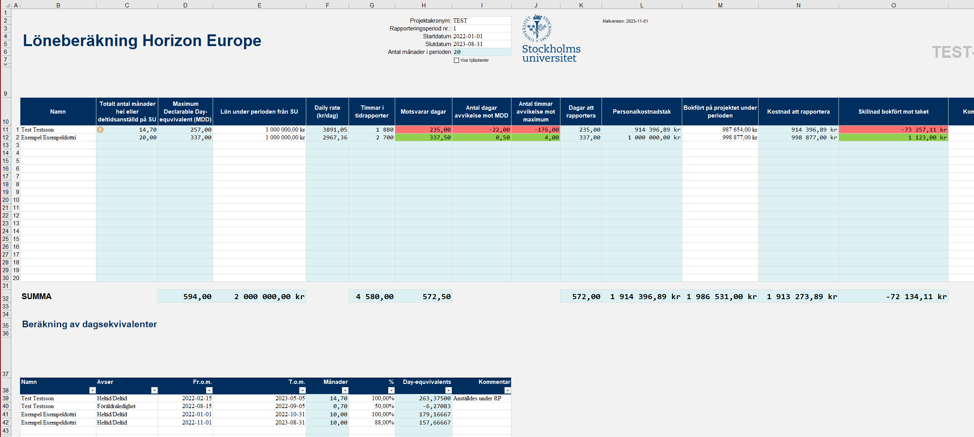
Exempel

